ssaavedra1969
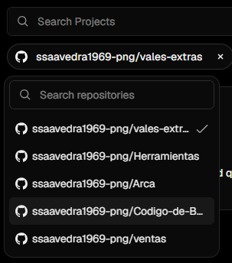
VERCEL | FIREBASE | GITHUB
Cuenta GOOGLE: ssaavedra1969@gmail.com | Cuenta GOOGLE: ssaavedra1969@gmail.com

Proyectos:
----------------------------------------------
vercel.com/sandro1969/herramientas | Nombre del proyecto: Herramientas
herramientas-five.vercel.app | ID del proyecto: engaged-card-450213-d7
----------------------------------------------
vercel.com/sandro1969/falpat-maintenance-control | Nombre del proyecto: ventas-falpat
falpat-maintenance-control.vercel.app | ID del proyecto: leafy-valor-410916
----------------------------------------------
vercel.com/sandro1969/ventas-falpat | Nombre del proyecto: Tienda de Ropa
ventas-falpat.vercel.app | ID del proyecto: tienda-de-ropa-35bea
----------------------------------------------
vercel.com/sandro1969/arca | Nombre del proyecto: Arca
arca-ruby.vercel.app | ID del proyecto: elliptical-feat-401715
----------------------------------------------
vercel.com/sandro1969/codigo-de-barras | Nombre del proyecto: FACTURAS
codigo-de-barras-taupe.vercel.app | ID del proyecto: propane-zephyr-379202
----------------------------------------------
vercel.com/sandro1969/vales-extras | Nombre del proyecto: vales-extras
vales-extras.vercel.app | ID del proyecto: double-arbor-448717-j9

webfireone
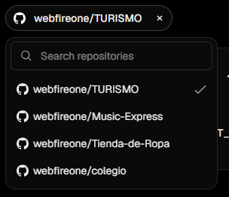
VERCEL | FIREBASE | GITHUB
Cuenta GOOGLE: webfireone@gmail.com | Cuenta GOOGLE: webfireone@gmail.com

Proyectos: | Nombre del proyecto: whatsapp-bot-falpat
---------------------------------------------- | ID del proyecto: project-0b8ca52a-1982-42b0-a43
vercel.com/webfireones-projects/glamours-lujan | ----------------------------------------------
glamours-lujan.vercel.app | Nombre del proyecto: Tienda de Ropa
---------------------------------------------- | ID del proyecto: tienda-de-ropa-35bea
vercel.com/webfireones-projects/herramientas | ----------------------------------------------
herramientas-seven-weld.vercel.app | Nombre del proyecto: Turismo
---------------------------------------------- | ID del proyecto: turismo-cee7d
vercel.com/webfireones-projects/herramientas-five | ----------------------------------------------
herramientas-five-ten.vercel.app | Nombre del proyecto: grupofalpat
---------------------------------------------- | ID del proyecto: grupofalpat-80428
vales-extras-delta.vercel.app
vercel.com/webfireones-projects/vales-extras
----------------------------------------------
turismo-sage.vercel.app
vercel.com/webfireones-projects/turismo
----------------------------------------------

letraymusica1969
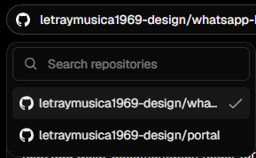
VERCEL | FIREBASE | GITHUB
Cuenta GOOGLE: letraymusica1969@gmail.com | Cuenta GOOGLE: letraymusica1969@gmail.com

Proyectos:
----------------------------------------------
vercel.com/falpat-bot/portal | Nombre del proyecto: whatsapp-bot-falpat
portal-six-lovat-88.vercel.app | ID del proyecto: whatsapp-bot-falpat
----------------------------------------------
vercel.com/falpat-bot/whatsapp-bot-falpat
whatsapp-bot-falpat.vercel.app
----------------------------------------------

